Sheet1
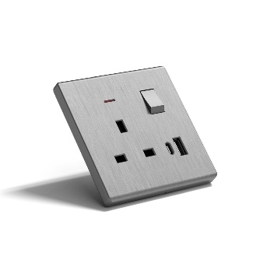
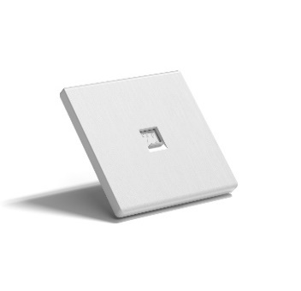
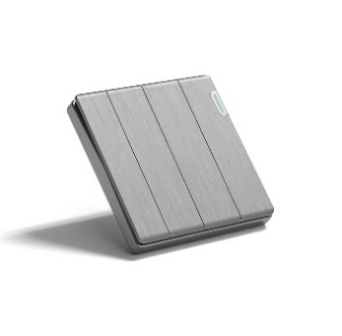
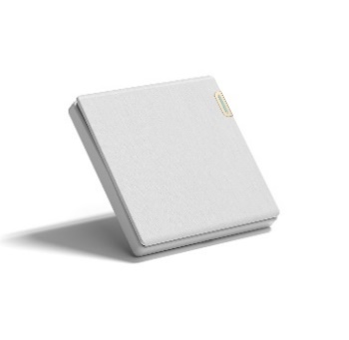
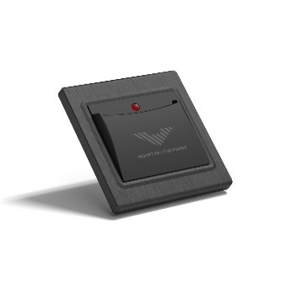
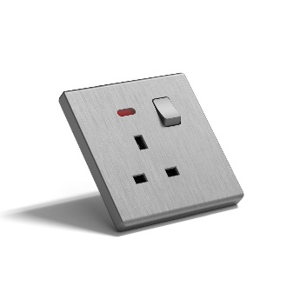
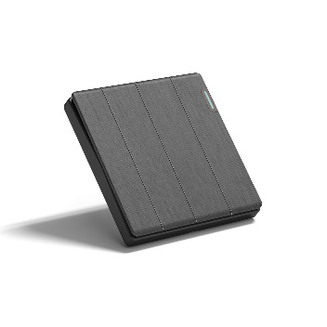
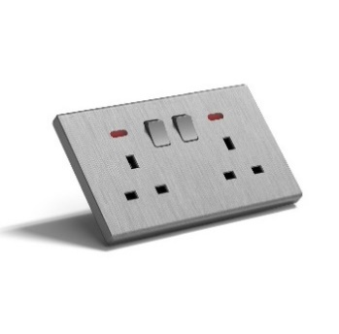
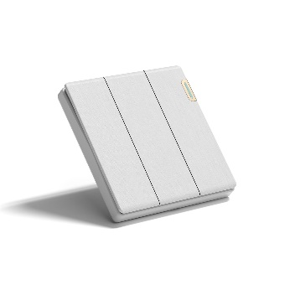

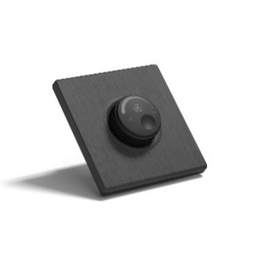

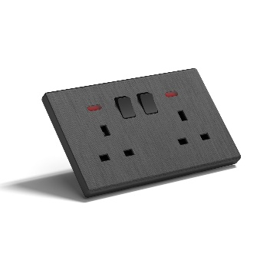

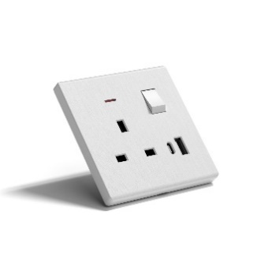
item no | Series | Color | Item No. | description | Quantity (PC) | تكلفة MT بلس | تكلفة التميز | اسعار الرائد | . | سعر الجملة
0112010983 | CN80 | BRUSH WHITE | C80301-WH | مفتاح مفرد ابيض بيانو MT بلس | 3500 | 1.378 | 2.520 |  | 3.75 | 3.73
0112010984 | CN80 | BRUSH WHITE | C80302-WH | مفتاح مفرد دركسيون ابيض بيانو MT بلس | 1000 | 1.855 | 2.778 |  | 5.25 | 4.11
0112010985 | CN80 | BRUSH WHITE | C80303-WH | مفتاح مزدوج ابيض بيانو MT بلس | 5000 | 2.332 | 3.532 |  | 7.5 | 5.22
0112010986 | CN80 | BRUSH WHITE | C80304-WH | مفتاح مزدوج دركسيون ابيض بيانو MT بلس | 1500 | 2.650 | 4.040 |  | 9 | 5.98
0112010987 | CN80 | BRUSH WHITE | C80305-WH | مفتاح ثلاثي ابيض بيانو MT بلس | 7000 | 3.180 | 4.193 |  | 10.5 | 6.21
0112010988 | CN80 | BRUSH WHITE | C80306-WH | مفتاح ثلاثي دركسيون ابيض بيانو MT بلس | 1500 | 3.710 | 5.030 |  | 12 | 7.45
0112010989 | CN80 | BRUSH WHITE | C80307-WH | مفتاح رباعي ابيض بيانو MT بلس | 8000 | 4.028 | 5.054 |  | 12.75 | 7.45
0112010990 | CN80 | BRUSH WHITE | C80308-WH | مفتاح رباعي دركسيون ابيض بيانو MT بلس | 1500 | 4.876 | 6.290 |  | 14.25 | 9.32
0112010991 | CN80 | BRUSH WHITE | C80317-WH | مفتاح جرس ابيض بيانو MT بلس | 1500 | 1.908 | 2.784 |  | 9 | 4.11
0112010992 | CN80 | BRUSH WHITE | C80411-WH | فيش 13امبير ابيض بيانو MT بلس | 25000 | 4.081 | 4.705 |  | 9.375 | 6.91
0112010993 | CN80 | BRUSH WHITE | C80324-WH | مفتاح سخان 20امبير ابيض بيانو MT بلس | 2000 | 5.300 | 6.290 |  | 13.5 | 9.32
0112010994 | CN80 | BRUSH WHITE | C80327-WH | مفتاح مكيف 45امبير 7*7 ابيض بيانو MT بلس | 8000 | 9.011 | 8.942 |  | 16.5 | 13.2
0112010995 | CN80 | BRUSH WHITE | C80412-WH | فيش 13امبير مجوز ابيض بيانو MT بلس | 1500 | 7.421 | 9.447 |  | 18.75 | 13.89
0112010996 | CN80 | BRUSH WHITE | C80452-WH | فيش تليفون ابيض بيانو MT بلس | 2500 | 2.120 | 2.782 |  | 9 | 4.11
0112010997 | CN80 | BRUSH WHITE | C80442-WH | فيش كمبيوتر ابيض بيانو MT بلس | 1000 | 2.862 | 3.457 |  | 15 | 6.83
0112010998 | CN80 | BRUSH WHITE | C80165-WH | فيش دش ابيض بيانو MT بلس | 3000 | 2.650 | 3.308 |  | 8.25 | 4.89
0112010999 | CN80 | BRUSH WHITE | C80316-WH | مفتاح ستارة ابيض بيانو MT بلس | 500 | 2.756 |  |  | 16.5 | 8
0112011048 | CN80 | BRUSH WHITE | C80322-WH | مفتاح كارت الباب ابيض بيانو MT بلس | 1020 | 18.022 | 14.839 |  | 0 | 22.05
0112011049 | CN80 | BRUSH WHITE | C80329-WH | مفتاح مكيف 45امبير 7*14 ابيض بيانو MT بلس | 500 | 9.541 |  |  | 19.5 | 14.5
0112011050 | CN80 | BRUSH WHITE | C80401-WH | غطاء تسكيرة 7*7 ابيض بيانو MT بلس | 3000 | 0.848 | 1.518 |  | 3 | 2.25
0112011051 | CN80 | BRUSH WHITE | C80402-WH | غطاء تسكيرة 7*14 ابيض بيانو MT بلس | 1500 | 1.590 | 2.928 |  | 3.75 | 4.35
0112011052 | CN80 | BRUSH WHITE | C80444-WH | فيش كمبيوتر + تليفون ابيض بيانو MT بلس | 500 | 3.339 | 4.203 |  | 22.5 | 8.28
0112011053 | CN80 | BRUSH WHITE | C80491C-WH | فيش 13امبير مع USB ابيض بيانو MT بلس | 1500 | 11.661 | 11.577 |  | 28.5 | 17.08
0112011054 | CN80 | BRUSH WHITE | C80555-WH | ديمر انارة 1000واط ابيض بيانو MT بلس | 480 | 8.481 | 9.939 |  | 28.5 | 14.75
0112011000 | CN80 | BRUSH GRAY | C80301-GY | مفتاح مفرد رصاصي بيانو MT بلس | 2000 | 1.802 | 2.923 | 3.575 | 3.75 | 4.35
0112011001 | CN80 | BRUSH GRAY | C80302-GY | مفتاح مفرد دركسيون رصاصي بيانو MT بلس | 500 | 2.332 | 3.262 | 3.575 | 5.25 | 4.81
0112011002 | CN80 | BRUSH GRAY | C80303-GY | مفتاح مزدوج رصاصي بيانو MT بلس | 2500 | 2.915 | 3.866 | 5.225 | 7.5 | 5.74
0112011003 | CN80 | BRUSH GRAY | C80304-GY | مفتاح مزدوج دركسيون رصاصي بيانو MT بلس | 500 | 3.286 | 4.512 | 5.225 | 9 | 6.68
0112011004 | CN80 | BRUSH GRAY | C80305-GY | مفتاح ثلاثي رصاصي بيانو MT بلس | 4000 | 3.816 | 4.774 | 8.8 | 10.5 | 7.14
0112011005 | CN80 | BRUSH GRAY | C80306-GY | مفتاح ثلاثي دركسيون رصاصي بيانو MT بلس | 700 | 4.452 | 5.705 | 8.8 | 12 | 8.46
0112011006 | CN80 | BRUSH GRAY | C80307-GY | مفتاح رباعي رصاصي بيانو MT بلس | 5000 | 5.035 | 5.768 | 8.8 | 12.75 | 8.54
0112011007 | CN80 | BRUSH GRAY | C80308-GY | مفتاح رباعي دركسيون رصاصي بيانو MT بلس | 1000 | 5.513 | 6.962 | 0 | 14.25 | 10.32
0112011008 | CN80 | BRUSH GRAY | C80317-GY | مفتاح جرس رصاصي بيانو MT بلس | 800 | 2.226 | 3.256 | 4.125 | 9 | 4.81
0112011009 | CN80 | BRUSH GRAY | C80411-GY | فيش 13امبير رصاصي بيانو MT بلس | 15000 | 4.452 | 5.247 | 6.05 | 9.375 | 7.68
0112011010 | CN80 | BRUSH GRAY | C80324-GY | مفتاح سخان 20امبير رصاصي بيانو MT بلس | 1000 | 5.513 | 6.781 | 10.175 | 13.5 | 10.01
0112011011 | CN80 | BRUSH GRAY | C80327-GY | مفتاح مكيف 45امبير 7*7 رصاصي بيانو MT بلس | 4000 | 9.329 | 9.318 | 14.85 | 16.5 | 13.82
0112011012 | CN80 | BRUSH GRAY | C80412-GY | فيش 13امبير مجوز رصاصي بيانو MT بلس | 500 | 8.163 | 10.399 | 13.2 | 18.75 | 15.29
0112011013 | CN80 | BRUSH GRAY | C80452-GY | فيش تليفون رصاصي بيانو MT بلس | 1000 | 2.332 | 3.304 | 5.775 | 9 | 4.89
0112011014 | CN80 | BRUSH GRAY | C80442-GY | فيش كمبيوتر رصاصي بيانو MT بلس | 500 | 3.498 | 3.956 | 13.2 | 15 | 7.8
0112011015 | CN80 | BRUSH GRAY | C80165-GY | فيش دش رصاصي بيانو MT بلس | 2000 | 3.180 | 3.748 | 7.975 | 8.25 | 5.59
0112011016 | CN80 | BRUSH GRAY | C80316-GY | مفتاح ستارة رصاصي بيانو MT بلس | 500 | 3.286 |  | 8.8 | 16.5 | 8.5
0112011017 | CN80 | BRUSH GRAY | C80322-GY | مفتاح كارت الباب رصاصي بيانو MT بلس | 480 | 19.082 | 15.604 | 0 | 0 | 23.29
0112011018 | CN80 | BRUSH GRAY | C80329-GY | مفتاح مكيف 45امبير 7*14 رصاصي بيانو MT بلس | 500 | 10.601 |  | 16.5 | 19.5 | 16
0112011019 | CN80 | BRUSH GRAY | C80401-GY | غطاء تسكيرة 7*7 رصاصي بيانو MT بلس | 1200 | 1.060 | 1.958 | 2.2 | 3 | 2.95
0112011020 | CN80 | BRUSH GRAY | C80402-GY | غطاء تسكيرة 7*14 رصاصي بيانو MT بلس | 500 | 2.120 | 3.433 | 2.75 | 3.75 | 5.12
0112011021 | CN80 | BRUSH GRAY | C80444-GY | فيش كمبيوتر + تليفون رصاصي بيانو MT بلس | 500 | 3.710 | 4.795 | 0 | 22.5 | 9.52
0112011022 | CN80 | BRUSH GRAY | C80491C-GY | فيش 13امبير مع USB رصاصي بيانو MT بلس | 1000 | 12.721 | 11.849 | 18.15 | 28.5 | 17.39
0112011023 | CN80 | BRUSH GRAY | C80555-GY | ديمر انارة 1000واط رصاصي بيانو MT بلس | 480 | 9.541 | 10.331 | 13.2 | 28.5 | 15.53
0112011024 | CN80 | BRUSH BLACK | C80301-BK | مفتاح مفرد اسود بيانو MT بلس | 2500 | 1.802 | 2.929 | 3.575 | 3.75 | 4.35
0112011025 | CN80 | BRUSH BLACK | C80302-BK | مفتاح مفرد دركسيون اسود بيانو MT بلس | 500 | 2.332 | 3.259 | 3.575 | 5.25 | 4.81
0112011026 | CN80 | BRUSH BLACK | C80303-BK | مفتاح مزدوج اسود بيانو MT بلس | 3000 | 2.915 | 3.885 | 5.225 | 7.5 | 5.74
0112011027 | CN80 | BRUSH BLACK | C80304-BK | مفتاح مزدوج دركسيون اسود بيانو MT بلس | 500 | 3.286 | 4.509 | 5.225 | 9 | 6.68
0112011028 | CN80 | BRUSH BLACK | C80305-BK | مفتاح ثلاثي اسود بيانو MT بلس | 4000 | 3.816 | 4.789 | 8.8 | 10.5 | 7.14
0112011029 | CN80 | BRUSH BLACK | C80306-BK | مفتاح ثلاثي دركسيون اسود بيانو MT بلس | 500 | 4.452 | 5.708 | 8.8 | 12 | 8.46
0112011030 | CN80 | BRUSH BLACK | C80307-BK | مفتاح رباعي اسود بيانو MT بلس | 5000 | 5.035 | 5.729 | 8.8 | 12.75 | 8.54
0112011031 | CN80 | BRUSH BLACK | C80308-BK | مفتاح رباعي دركسيون اسود بيانو MT بلس | 1000 | 5.513 | 6.965 | 0 | 14.25 | 10.32
0112011032 | CN80 | BRUSH BLACK | C80317-BK | مفتاح جرس اسود بيانو MT بلس | 1000 | 2.226 | 3.256 | 4.125 | 9 | 4.81
0112011033 | CN80 | BRUSH BLACK | C80411-BK | فيش 13امبير اسود بيانو MT بلس | 20000 | 4.452 | 5.258 | 6.05 | 9.375 | 7.68
0112011034 | CN80 | BRUSH BLACK | C80324-BK | مفتاح سخان 20امبير اسود بيانو MT بلس | 1500 | 5.513 | 6.720 | 10.175 | 13.5 | 10.01
0112011035 | CN80 | BRUSH BLACK | C80327-BK | مفتاح مكيف 45امبير 7*7 اسود بيانو MT بلس | 5000 | 9.329 | 9.350 | 14.85 | 16.5 | 13.82
0112011036 | CN80 | BRUSH BLACK | C80412-BK | فيش 13امبير مجوز اسود بيانو MT بلس | 500 | 8.163 | 10.314 | 13.2 | 18.75 | 15.29
0112011037 | CN80 | BRUSH BLACK | C80452-BK | فيش تليفون اسود بيانو MT بلس | 1000 | 2.332 | 3.301 | 5.775 | 9 | 4.89
0112011038 | CN80 | BRUSH BLACK | C80442-BK | فيش كمبيوتر اسود بيانو MT بلس | 500 | 3.498 | 3.953 | 13.2 | 15 | 7.8
0112011039 | CN80 | BRUSH BLACK | C80165-BK | فيش دش اسود بيانو MT بلس | 2000 | 3.180 | 3.746 | 7.975 | 8.25 | 5.59
0112011040 | CN80 | BRUSH BLACK | C80316-BK | مفتاح ستارة اسود بيانو MT بلس | 500 | 3.286 |  | 8.8 | 16.5 | 8.5
0112011041 | CN80 | BRUSH BLACK | C80322-BK | مفتاح كارت الباب اسود بيانو MT بلس | 480 | 19.082 | 15.620 | 0 | 0 | 23.29
0112011042 | CN80 | BRUSH BLACK | C80329-BK | مفتاح مكيف 45امبير 7*14 اسود بيانو MT بلس | 500 | 10.601 |  | 16.5 | 19.5 | 16
0112011043 | CN80 | BRUSH BLACK | C80401-BK | غطاء تسكيرة 7*7 اسود بيانو MT بلس | 1500 | 1.060 | 1.962 | 2.2 | 3 | 2.95
0112011044 | CN80 | BRUSH BLACK | C80402-BK | غطاء تسكيرة 7*14 اسود بيانو MT بلس | 1000 | 2.120 | 3.427 | 2.75 | 3.75 | 5.12
0112011045 | CN80 | BRUSH BLACK | C80444-BK | فيش كمبيوتر + تليفون اسود بيانو MT بلس | 500 | 3.710 | 4.781 | 0 | 22.5 | 9.52
0112011046 | CN80 | BRUSH BLACK | C80491C-BK | فيش 13امبير مع USB اسود بيانو MT بلس | 1000 | 12.721 | 11.776 | 18.15 | 28.5 | 17.39
0112011047 | CN80 | BRUSH BLACK | C80555-BK | ديمر انارة 1000واط اسود بيانو MT بلس | 480 | 9.541 | 10.441 | 13.2 | 28.5 | 15.23
112010975 | V15 |  | V15-009-WH | مفتاح سداسي ابيض بيانو التميز |  |  | 8.943 |  |  | 25
112010977 | V15 |  | V15-009-GRAY | مفتاح سداسي رصاصي بيانو التميز |  |  | 9.469 |  |  | 26
112010978 | V15 |  | V15-009-BK | مفتاح سداسي اسود بيانو التميز |  |  | 9.469 |  |  | 26
112010976 | V15 |  | V1522/1-1GANGINTERMEDIAATE/GRAY | مفتاح سلم رصاصي بيانو التميز |  |  | 5.261 |  |  | 7.9

